시트1
Game Infromation |  |  |  | * 폴더 하나에 전체 자료를 모아주세요. 폴더명은 팀명으로!
* 기본 정보
 |  팀로고 (AI파일이나 고해상도로 별도로 첨부) |  | 팀명 | 인스턴트 머니
 |  |  | 요일 | 수요일
 |  |  | 멘토 | 기획 : 신승용, 그래픽 : 조이수, 프로그래밍: 나세원
 |  |  | 팀원 | 박유빈(기획), 이한수(프로그래밍), 김희수(그래픽), 석수민(그래픽), 송현세
 |  |  | 게임 제목 | Drop Out School
 |  |  | 게임 플랫폼 | Android
 |  |  | 장르 | Action, Run

* 상세정보
 | 게임 소개 | 게임 스토리 : 게임 스토리.hwp 첨부 게임 소개 : 세로형 게임과 간단한 조작 방식으로 유저들이 어렵지 않게 플레이 할 수 있으며 이름과 학교 이름을 입력받아 만들어주는 학생증으로 등교를 하는 플레이어에게 이입을 할 수있습니다. 또, 게임 내부에 학교 팻말을 자신이 입력한 학교 이름을 넣어 실제로 등교하는 것 같은 느낌을 줍니다. 위 시스템으로 플레이어의 세계가 게임 세계에 이입되는 게임입니다. 피해야하는 장애물은 랜덤 생성이므로 난이도가 플레이시 마다 다를 수 있습니다. |  |  | (빨간 글씨는 지우고 수정하세요~!)
 | 게임 조작법 | 맨 처음에 메인화면에서는 늦잠 잤다 버튼을 클릭하면 스테이지 선택 씬으로 넘어갑니다. 게임 씬에서는 세 가지 동작을 가지고 있습니다. 왼쪽으로 스와이프를 하면 왼쪽으로 캐릭터가 회전합니다. 오른쪽으로 스와이프를 하면 오른쪽으로 캐릭터가 회전합니다. 위쪽으로 스와이프를 하면 스킬을 사용해 시간이 바뀌면서 잠시 무적상태가 됩니다.
 | 게임 아이디어 발전과정 | * 스케치, 아이디어 메모 등 게임을 만들기까지 발전과정을 볼 수 있는 이미지나 기록물이 있는 경우, 스캔을 해서 별도로 첨부 바람. (적지 않아도 됨) |  |  | (파란 글씨는 가이드 입니다. 수정하지 마세요~!)
 | 게임 대표 이미지 | 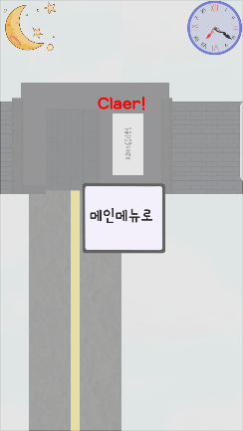 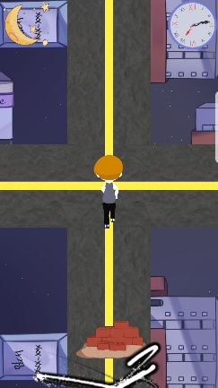 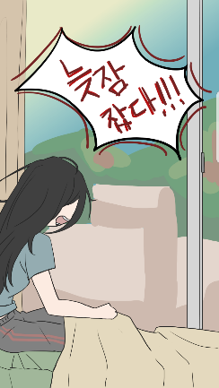 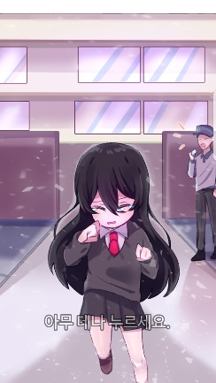 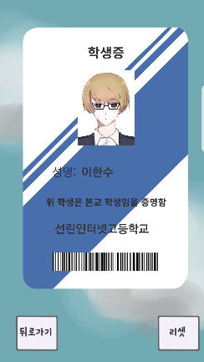  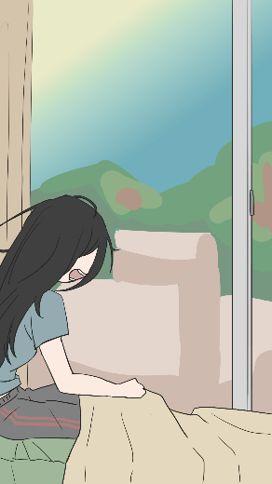 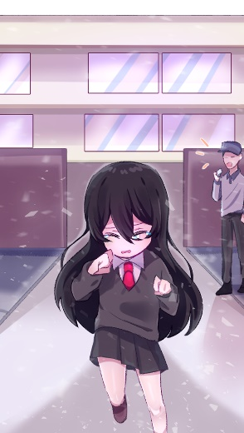  * 게임을 대표하는 이미지(게임 스크린샷 5컷이상 / 컨셉 디자인, 배경디자인, 모델링, UI 등 5컷 이상! ) 최대한 고해상도로 별도로 첨부 바람 ( 10컷 이상!! 멋진걸로!!! ) 스크린샷 일러스트

 | 게임 영상 | * 완성된 게임 플레이 영상 - 학생들이 촬영 (첨부 파일 참고)
 | 전시에 필요한 장비 | * 모바일 게임은 단말기를 한 팀에 최소 2대씩. * PC게임은 한 팀에 1대씩. ( 운영 중 이슈를 대비하여 백업 장비 몇대씩 구비하면 좋을 듯) 안드로이드 운영체제 모바일 기기 2대 (성능 제약 없음, 최소사양 Vega R3)
 | 전시 때 1분 소개 멘트준비 | 구두로만 1분 정도 동안 게임을 간단히 소개할 멘트 준비하기 (PPT아님!) 저희 게임은 Drop Out School 이라는 게임입니다. 자퇴라는 영어단어 인데요, 이 제목이 팀원 중 한 명이 게임 개발중 "아 자퇴하고 싶다"라고 한것에서 아이디어를 얻어 이름을 정하게 되었습니다. 게임의 스토리는 학교에 등교할 때 생긴일을 담았으며, 간단하게 좌, 우, 위로 스와이프를 하는 동작으로 장애물을 피해 도착지점까지 제한 시간 내에 도착하는 것이 목표입니다.

* 기타 참고 내용
기타 참고내용 및 전시공간에 꼭 넣었으면 하는 내용이 있으면 작성할 것.

